move
lat
3.0079586506 | 3727.0172497 | 3727.0172497
4.0108423233 | 3727.0171916 | 3727.0171916
4.9981381893 | 3727.0173991 | 3727.0173991
6.000957489 | 3727.0177132 | 3727.0177132
7.0045051575 | 3727.0179809 | 3727.0179809
7.9961700439 | 3727.0181191 | 3727.0181191
8.9981067181 | 3727.0180334 | 3727.0180334
10.011579752 | 3727.0178679 | 3727.0178679
10.999347448 | 3727.0178432 | 3727.0178432
11.996310472 | 3727.0180267 | 3727.0180267
12.998841286 | 3727.0181174 | 3727.0181174
13.998128891 | 3727.0180877 | 3727.0180877
15.005217075 | 3727.0179071 | 3727.0179071
16.003509998 | 3727.0177221 | 3727.0177221
17.014995575 | 3727.0174942 | 3727.0174942
17.993339062 | 3727.0173152 | 3727.0173152
18.99996686 | 3727.0172308 | 3727.0172308
19.996178865 | 3727.0172797 | 3727.0172797
20.999294281 | 3727.0175128 | 3727.0175128
22.001186848 | 3727.0177759 | 3727.0177759
23.005374908 | 3727.0180372 | 3727.0180372
24.000247717 | 3727.0180843 | 3727.0180843
25.002908707 | 3727.0179572 | 3727.0179572
25.992381811 | 3727.0178645 | 3727.0178645
27.000363827 | 3727.0179891 | 3727.0179891
28.012410402 | 3727.018108 | 3727.018108
28.99971962 | 3727.0181323 | 3727.0181323
29.999141932 | 3727.0180687 | 3727.0180687
30.999531269 | 3727.0178213 | 3727.0178213
32.001527548 | 3727.0175129 | 3727.0175129
33.014568806 | 3727.0172443 | 3727.0172443
33.998324871 | 3727.0172453 | 3727.0172453
35.014830112 | 3727.0175522 | 3727.0175522
36.002465725 | 3727.0179199 | 3727.0179199
37.005222559 | 3727.0180821 | 3727.0180821
37.997578382 | 3727.018062 | 3727.018062
38.998322487 | 3727.017914 | 3727.017914
40.010349989 | 3727.0178972 | 3727.0178972
41.001329422 | 3727.0180447 | 3727.0180447
42.000104904 | 3727.0180857 | 3727.0180857
43.017033815 | 3727.0179886 | 3727.0179886
44.00462389 | 3727.0177625 | 3727.0177625
45.017477036 | 3727.0174941 | 3727.0174941
46.013642073 | 3727.0172282 | 3727.0172282
47.011920214 | 3727.01718 | 3727.01718
47.999056816 | 3727.0174753 | 3727.0174753
48.996143818 | 3727.0178292 | 3727.0178292
49.996324301 | 3727.0180911 | 3727.0180911
51.0028615 | 3727.0180996 | 3727.0180996
52.000317097 | 3727.0179485 | 3727.0179485
...
lon
3.0079586506 | 12639.435009
4.0108423233 | 12639.435049
4.9981381893 | 12639.435053
6.000957489 | 12639.434941
7.0045051575 | 12639.434708
7.9961700439 | 12639.434282
8.9981067181 | 12639.433781
10.011579752 | 12639.433451
10.999347448 | 12639.433433
11.996310472 | 12639.433547
12.998841286 | 12639.433803
13.998128891 | 12639.434163
15.005217075 | 12639.434525
16.003509998 | 12639.434743
17.014995575 | 12639.434821
17.993339062 | 12639.434991
18.99996686 | 12639.434991
19.996178865 | 12639.43497
20.999294281 | 12639.434843
22.001186848 | 12639.434617
23.005374908 | 12639.434184
24.000247717 | 12639.433735
25.002908707 | 12639.433318
25.992381811 | 12639.433086
27.000363827 | 12639.433166
28.012410402 | 12639.433437
28.99971962 | 12639.433822
29.999141932 | 12639.43424
30.999531269 | 12639.434605
32.001527548 | 12639.43479
33.014568806 | 12639.434849
33.998324871 | 12639.434905
35.014830112 | 12639.434838
36.002465725 | 12639.434593
37.005222559 | 12639.434179
37.997578382 | 12639.433572
38.998322487 | 12639.433252
40.010349989 | 12639.433213
41.001329422 | 12639.433502
42.000104904 | 12639.433955
43.017033815 | 12639.434407
44.00462389 | 12639.434702
45.017477036 | 12639.434813
46.013642073 | 12639.434861
47.011920214 | 12639.434855
47.999056816 | 12639.434826
48.996143818 | 12639.434562
49.996324301 | 12639.434107
51.0028615 | 12639.4336
52.000317097 | 12639.43319
...
3.0079586506 | 3727.0172497 | 3.0079586506 | 12639.435009 | 3분 측정 | 반원모양으로 이동 | 자세한실험내용
4.0108423233 | 3727.0171916 | 4.0108423233 | 12639.435049
4.9981381893 | 3727.0173991 | 4.9981381893 | 12639.435053
6.000957489 | 3727.0177132 | 6.000957489 | 12639.434941
7.0045051575 | 3727.0179809 | 7.0045051575 | 12639.434708
7.9961700439 | 3727.0181191 | 7.9961700439 | 12639.434282
8.9981067181 | 3727.0180334 | 8.9981067181 | 12639.433781
10.011579752 | 3727.0178679 | 10.011579752 | 12639.433451
10.999347448 | 3727.0178432 | 10.999347448 | 12639.433433
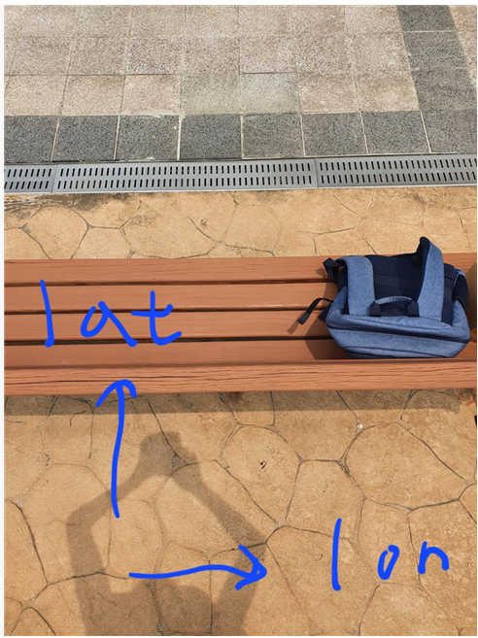
11.996310472 | 3727.0180267 | 11.996310472 | 12639.433547
12.998841286 | 3727.0181174 | 12.998841286 | 12639.433803
13.998128891 | 3727.0180877 | 13.998128891 | 12639.434163
15.005217075 | 3727.0179071 | 15.005217075 | 12639.434525
16.003509998 | 3727.0177221 | 16.003509998 | 12639.434743
17.014995575 | 3727.0174942 | 17.014995575 | 12639.434821
17.993339062 | 3727.0173152 | 17.993339062 | 12639.434991
18.99996686 | 3727.0172308 | 18.99996686 | 12639.434991
19.996178865 | 3727.0172797 | 19.996178865 | 12639.43497
20.999294281 | 3727.0175128 | 20.999294281 | 12639.434843
22.001186848 | 3727.0177759 | 22.001186848 | 12639.434617
23.005374908 | 3727.0180372 | 23.005374908 | 12639.434184
24.000247717 | 3727.0180843 | 24.000247717 | 12639.433735
25.002908707 | 3727.0179572 | 25.002908707 | 12639.433318
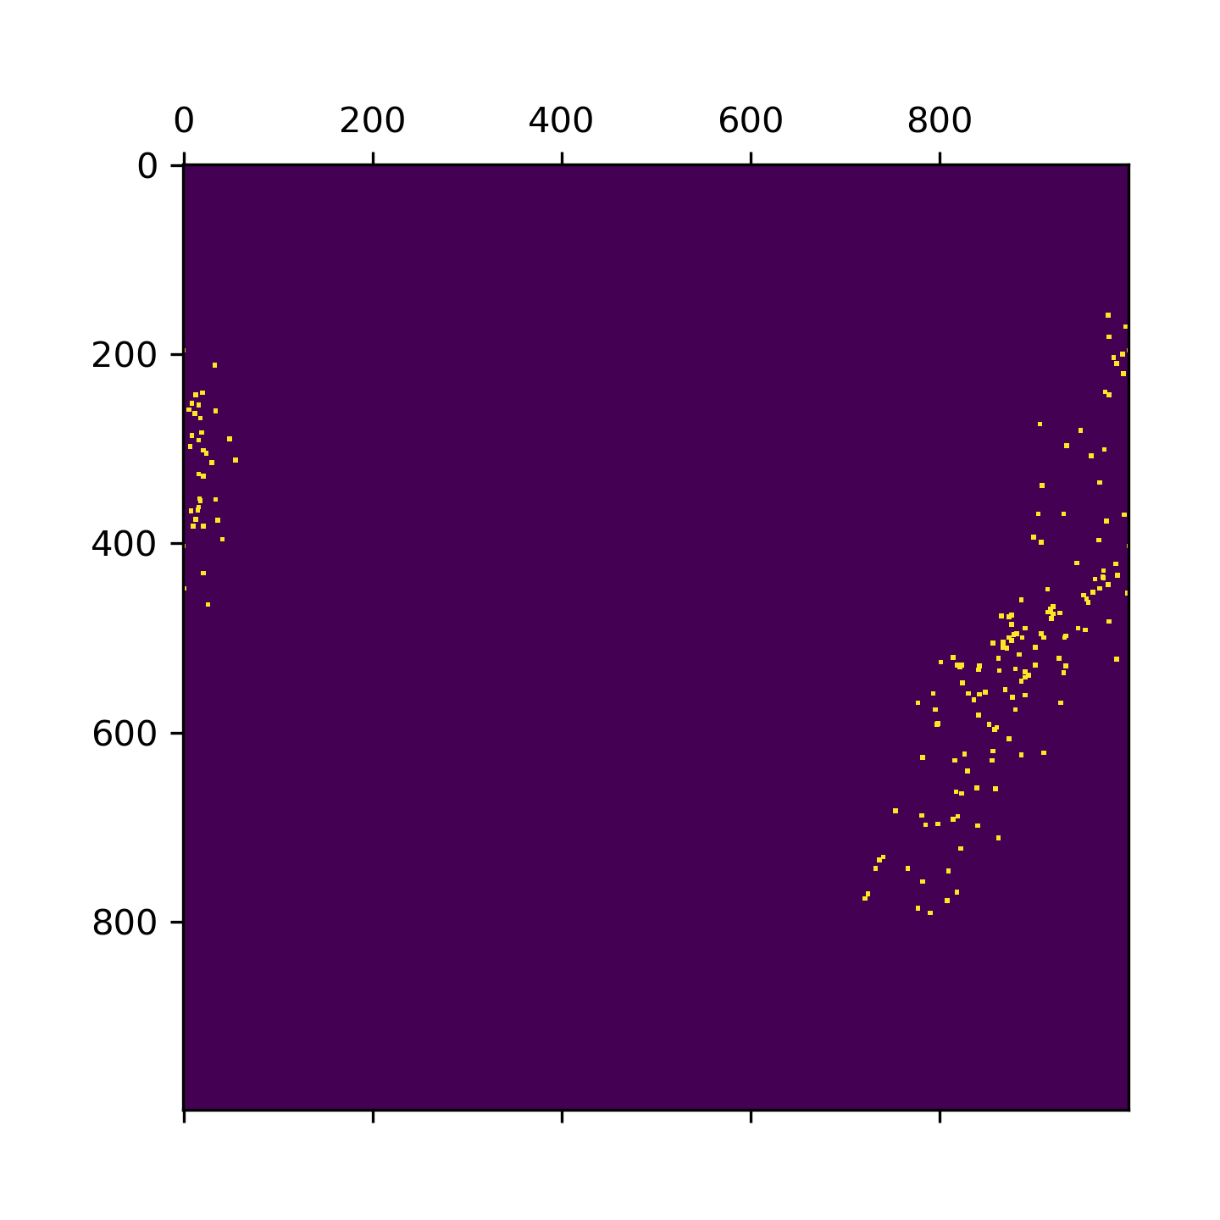
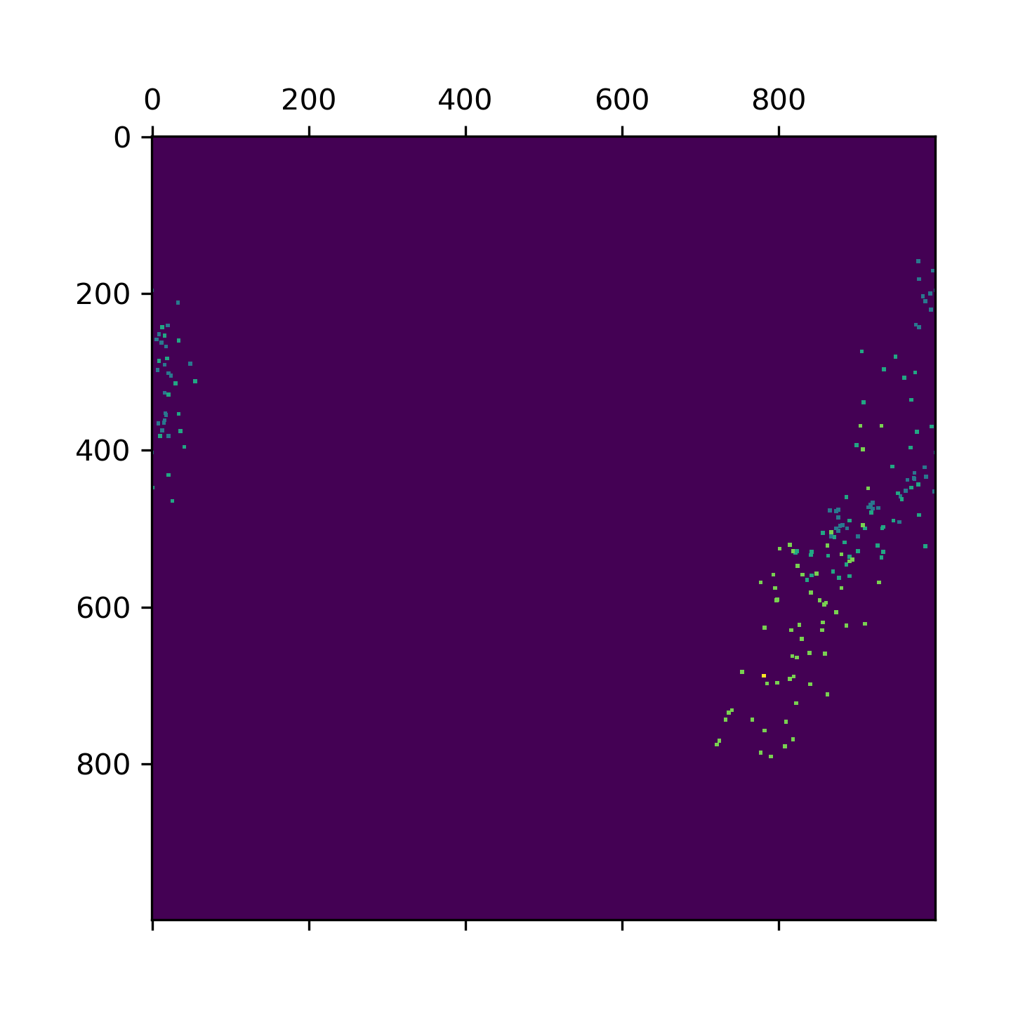
25.992381811 | 3727.0178645 | 25.992381811 | 12639.433086
27.000363827 | 3727.0179891 | 27.000363827 | 12639.433166
28.012410402 | 3727.018108 | 28.012410402 | 12639.433437
28.99971962 | 3727.0181323 | 28.99971962 | 12639.433822
29.999141932 | 3727.0180687 | 29.999141932 | 12639.43424
30.999531269 | 3727.0178213 | 30.999531269 | 12639.434605
32.001527548 | 3727.0175129 | 32.001527548 | 12639.43479
33.014568806 | 3727.0172443 | 33.014568806 | 12639.434849
33.998324871 | 3727.0172453 | 33.998324871 | 12639.434905
35.014830112 | 3727.0175522 | 35.014830112 | 12639.434838
36.002465725 | 3727.0179199 | 36.002465725 | 12639.434593
37.005222559 | 3727.0180821 | 37.005222559 | 12639.434179
37.997578382 | 3727.018062 | 37.997578382 | 12639.433572
38.998322487 | 3727.017914 | 38.998322487 | 12639.433252
40.010349989 | 3727.0178972 | 40.010349989 | 12639.433213
41.001329422 | 3727.0180447 | 41.001329422 | 12639.433502
42.000104904 | 3727.0180857 | 42.000104904 | 12639.433955
43.017033815 | 3727.0179886 | 43.017033815 | 12639.434407
44.00462389 | 3727.0177625 | 44.00462389 | 12639.434702
45.017477036 | 3727.0174941 | 45.017477036 | 12639.434813
46.013642073 | 3727.0172282 | 46.013642073 | 12639.434861
47.011920214 | 3727.01718 | 47.011920214 | 12639.434855
47.999056816 | 3727.0174753 | 47.999056816 | 12639.434826 | lat,lon의 위치를 나타낸 matplot |  |  | 1분 단위로 색을 다르게 했을때
48.996143818 | 3727.0178292 | 48.996143818 | 12639.434562
49.996324301 | 3727.0180911 | 49.996324301 | 12639.434107
51.0028615 | 3727.0180996 | 51.0028615 | 12639.4336
52.000317097 | 3727.0179485 | 52.000317097 | 12639.43319
53.011753321 | 3727.0178575 | 53.011753321 | 12639.432946
53.996379137 | 3727.0179744 | 53.996379137 | 12639.433018
55.012933731 | 3727.0181882 | 55.012933731 | 12639.433264
56.000136375 | 3727.0182868 | 56.000136375 | 12639.433729
56.998287201 | 3727.0180961 | 56.998287201 | 12639.434122
57.991613388 | 3727.0178296 | 57.991613388 | 12639.43461
58.998092651 | 3727.0174924 | 58.998092651 | 12639.434831
59.994513035 | 3727.0172562 | 59.994513035 | 12639.434974
60.990749359 | 3727.0173288 | 60.990749359 | 12639.434932
61.990516424 | 3727.0176643 | 61.990516424 | 12639.434932
62.996443748 | 3727.0179977 | 62.996443748 | 12639.434678
63.990105629 | 3727.0182088 | 63.990105629 | 12639.434245
64.993103981 | 3727.0183195 | 64.993103981 | 12639.433861
65.986931562 | 3727.0181939 | 65.986931562 | 12639.43355
66.992984772 | 3727.0180719 | 66.992984772 | 12639.433451
67.98926568 | 3727.0180888 | 67.98926568 | 12639.433515
68.991159916 | 3727.0181697 | 68.991159916 | 12639.433884
69.991132259 | 3727.0180525 | 69.991132259 | 12639.434281
70.992575407 | 3727.0178581 | 70.992575407 | 12639.434654
71.995121479 | 3727.0175905 | 71.995121479 | 12639.434977
73.007823467 | 3727.0173979 | 73.007823467 | 12639.435164
74.004482985 | 3727.0173327 | 74.004482985 | 12639.435207
74.993039131 | 3727.0172079 | 74.993039131 | 12639.435322
75.989257812 | 3727.0173088 | 75.989257812 | 12639.435267
76.992046356 | 3727.0175917 | 76.992046356 | 12639.435172
78.003158331 | 3727.0178651 | 78.003158331 | 12639.434891
79.001651525 | 3727.0181149 | 79.001651525 | 12639.434585
79.993094683 | 3727.0181943 | 79.993094683 | 12639.434113
80.995812893 | 3727.0181043 | 80.995812893 | 12639.433687
81.994653463 | 3727.0180442 | 81.994653463 | 12639.433708
82.995330334 | 3727.0181169 | 82.995330334 | 12639.433962
83.9968853 | 3727.0182341 | 83.9968853 | 12639.43437
84.992951393 | 3727.0181476 | 84.992951393 | 12639.43478
85.992021084 | 3727.0179123 | 85.992021084 | 12639.43513
87.008892775 | 3727.0175762 | 87.008892775 | 12639.435215
87.996380329 | 3727.0173287 | 87.996380329 | 12639.435357
88.992038488 | 3727.0170442 | 88.992038488 | 12639.435353
89.991349459 | 3727.0170069 | 89.991349459 | 12639.435389
90.991436481 | 3727.0172536 | 90.991436481 | 12639.435372
92.003477573 | 3727.0175451 | 92.003477573 | 12639.435123
92.991184711 | 3727.017735 | 92.991184711 | 12639.434771
93.991256952 | 3727.0178445 | 93.991256952 | 12639.434254
94.992192984 | 3727.0178335 | 94.992192984 | 12639.433799
95.995692968 | 3727.0176831 | 95.995692968 | 12639.43368
96.998572588 | 3727.0178062 | 96.998572588 | 12639.434006
97.99549675 | 3727.0177995 | 97.99549675 | 12639.434374
98.998994112 | 3727.0177007 | 98.998994112 | 12639.434719
100.01083231 | 3727.0174523 | 100.01083231 | 12639.434988
100.99280357 | 3727.0172191 | 100.99280357 | 12639.43506
102.00529051 | 3727.0170408 | 102.00529051 | 12639.435173
103.00258636 | 3727.017039 | 103.00258636 | 12639.435193
103.99099898 | 3727.0172967 | 103.99099898 | 12639.435097
104.99307513 | 3727.0175814 | 104.99307513 | 12639.434993
105.9963696 | 3727.0178049 | 105.9963696 | 12639.434679
107.00929403 | 3727.0179624 | 107.00929403 | 12639.434209
107.9968667 | 3727.0177513 | 107.9968667 | 12639.43384
109.00997233 | 3727.0175925 | 109.00997233 | 12639.433771
109.99814916 | 3727.0174241 | 109.99814916 | 12639.433635
111.0007987 | 3727.017439 | 111.0007987 | 12639.434023
111.99332356 | 3727.0173862 | 111.99332356 | 12639.434357
112.99496436 | 3727.017304 | 112.99496436 | 12639.434752
113.99874234 | 3727.0171258 | 113.99874234 | 12639.435025
114.99622655 | 3727.0169262 | 114.99622655 | 12639.435166
115.99777365 | 3727.0169158 | 115.99777365 | 12639.435178
116.99358344 | 3727.0171696 | 116.99358344 | 12639.435201
118.00621128 | 3727.0174994 | 118.00621128 | 12639.434872
118.99436998 | 3727.0176622 | 118.99436998 | 12639.434519
120.00666809 | 3727.0175754 | 120.00666809 | 12639.434206
120.99756122 | 3727.0174165 | 120.99756122 | 12639.434203
122.00962996 | 3727.0174319 | 122.00962996 | 12639.434384
122.99909186 | 3727.0174762 | 122.99909186 | 12639.434685
124.01064134 | 3727.0174349 | 124.01064134 | 12639.43497
124.99855304 | 3727.0173304 | 124.99855304 | 12639.435245
125.99491143 | 3727.0171364 | 125.99491143 | 12639.435573
126.99848294 | 3727.0169448 | 126.99848294 | 12639.435728
128.01071072 | 3727.0168921 | 128.01071072 | 12639.435971
128.99333096 | 3727.0171472 | 128.99333096 | 12639.435948
129.99033189 | 3727.01745 | 129.99033189 | 12639.435726
130.99333239 | 3727.0175606 | 130.99333239 | 12639.435408
131.9962492 | 3727.017356 | 131.9962492 | 12639.435233
132.99936891 | 3727.0171619 | 132.99936891 | 12639.435123
133.99619794 | 3727.0171922 | 133.99619794 | 12639.435019
134.99893427 | 3727.017272 | 134.99893427 | 12639.435191
136.01163173 | 3727.017269 | 136.01163173 | 12639.435448
136.99965906 | 3727.0172281 | 136.99965906 | 12639.435635
137.99428439 | 3727.0170237 | 137.99428439 | 12639.435944
139.00647521 | 3727.0167767 | 139.00647521 | 12639.436176
139.99816012 | 3727.0167015 | 139.99816012 | 12639.436178
141.00051475 | 3727.0169071 | 141.00051475 | 12639.436123
142.04610395 | 3727.0171255 | 142.04610395 | 12639.435711
143.00966477 | 3727.0171053 | 143.00966477 | 12639.435545
144.00728345 | 3727.0169715 | 144.00728345 | 12639.435346
145.0018909 | 3727.0168769 | 145.0018909 | 12639.435116
146.01069117 | 3727.0167979 | 146.01069117 | 12639.435147
146.99935508 | 3727.01675 | 146.99935508 | 12639.435346
148.01213074 | 3727.0167726 | 148.01213074 | 12639.435543
148.99855947 | 3727.016684 | 148.99855947 | 12639.435756
150.02041364 | 3727.0165067 | 150.02041364 | 12639.436086
150.99900222 | 3727.0163856 | 150.99900222 | 12639.436452
152.02331448 | 3727.0163146 | 152.02331448 | 12639.436645
152.99770284 | 3727.0163333 | 152.99770284 | 12639.436618
154.00919366 | 3727.0165873 | 154.00919366 | 12639.436456
154.99505281 | 3727.0168778 | 154.99505281 | 12639.436144
156.00367188 | 3727.0169642 | 156.00367188 | 12639.435834
156.99276066 | 3727.0167802 | 156.99276066 | 12639.435535
158.01162219 | 3727.0166514 | 158.01162219 | 12639.435407
158.99894905 | 3727.0167594 | 158.99894905 | 12639.435448
160.00606108 | 3727.0168871 | 160.00606108 | 12639.435768
160.99504828 | 3727.0169272 | 160.99504828 | 12639.435978
162.00221801 | 3727.0169254 | 162.00221801 | 12639.43633
162.99627614 | 3727.0168403 | 162.99627614 | 12639.436661
164.00610161 | 3727.0167286 | 164.00610161 | 12639.436735
164.9960475 | 3727.0166547 | 164.9960475 | 12639.436705
166.01758957 | 3727.0168995 | 166.01758957 | 12639.436604
166.99379921 | 3727.0171619 | 166.99379921 | 12639.436265
168.00597858 | 3727.0173049 | 168.00597858 | 12639.435735
168.99483943 | 3727.0170765 | 168.99483943 | 12639.435336
170.02263069 | 3727.0169019 | 170.02263069 | 12639.435166
171.00112534 | 3727.016933 | 171.00112534 | 12639.435277
172.00714183 | 3727.017038 | 172.00714183 | 12639.435483
172.99332237 | 3727.0171525 | 172.99332237 | 12639.435563
174.00299025 | 3727.0171218 | 174.00299025 | 12639.435768
174.99325228 | 3727.0170333 | 174.99325228 | 12639.436187
176.00259471 | 3727.0168435 | 176.00259471 | 12639.436474
176.99752617 | 3727.0166801 | 176.99752617 | 12639.43654
178.00524759 | 3727.0164077 | 178.00524759 | 12639.436401
178.99285007 | 3727.016428 | 178.99285007 | 12639.43638
180.0044086 | 3727.0166743 | 180.0044086 | 12639.436117

stop
lat
3.2539978027 | 3727.0175745
4.2622168064 | 3727.0175442
5.2581281662 | 3727.0174608
6.2640311718 | 3727.0175871
7.25578022 | 3727.0177039
8.2631299496 | 3727.0179829
2.4378705025 | 3727.0170237
3.4393517971 | 3727.0170256
4.4358985424 | 3727.0170252
5.4407806396 | 3727.0170336
6.437538147 | 3727.0170396
7.4347934723 | 3727.0170469
8.4407339096 | 3727.0170485
9.43704319 | 3727.0170486
10.439577103 | 3727.017053
11.437040329 | 3727.0170479
12.433662415 | 3727.017048
13.438424349 | 3727.0170435
14.439278126 | 3727.0170401
15.442292929 | 3727.0170364
16.435339451 | 3727.0170341
17.43962431 | 3727.0170267
18.436063766 | 3727.0170234
19.438120604 | 3727.0170173
20.440875769 | 3727.0170141
21.437329531 | 3727.0170095
22.43950367 | 3727.0170077
23.441596508 | 3727.0170057
24.438141346 | 3727.0170058
25.435865879 | 3727.0170034
26.438254833 | 3727.0170012
27.435072184 | 3727.0169983
28.437568426 | 3727.0169909
29.433936357 | 3727.0169901
30.436491251 | 3727.0169864
31.434049368 | 3727.016984
32.438188791 | 3727.0169822
33.440481663 | 3727.0169781
34.436385393 | 3727.0169769
35.441038847 | 3727.0169791
36.437351704 | 3727.0169802
37.434586287 | 3727.0169749
38.43695569 | 3727.0169764
39.433802366 | 3727.0169723
40.436635733 | 3727.0169731
41.439019203 | 3727.0169687
42.440713167 | 3727.0169664
43.437848568 | 3727.0169616
44.439324379 | 3727.0169585
45.437642097 | 3727.0169545
...
lat
3.2539978027 | 12639.434072
4.2622168064 | 12639.434115
5.2581281662 | 12639.433326
6.2640311718 | 12639.433182
7.25578022 | 12639.433169
8.2631299496 | 12639.433194
2.4378705025 | 12639.434993
3.4393517971 | 12639.434976
4.4358985424 | 12639.434971
5.4407806396 | 12639.434969
6.437538147 | 12639.434967
7.4347934723 | 12639.434962
8.4407339096 | 12639.434959
9.43704319 | 12639.434967
10.439577103 | 12639.43496
11.437040329 | 12639.434957
12.433662415 | 12639.43496
13.438424349 | 12639.43496
14.439278126 | 12639.434964
15.442292929 | 12639.434965
16.435339451 | 12639.434966
17.43962431 | 12639.434967
18.436063766 | 12639.434974
19.438120604 | 12639.434972
20.440875769 | 12639.434971
21.437329531 | 12639.434975
22.43950367 | 12639.434984
23.441596508 | 12639.434986
24.438141346 | 12639.434987
25.435865879 | 12639.434991
26.438254833 | 12639.434997
27.435072184 | 12639.434996
28.437568426 | 12639.435
29.433936357 | 12639.435005
30.436491251 | 12639.435009
31.434049368 | 12639.435013
32.438188791 | 12639.435018
33.440481663 | 12639.435028
34.436385393 | 12639.435036
35.441038847 | 12639.435035
36.437351704 | 12639.435038
37.434586287 | 12639.435036
38.43695569 | 12639.435032
39.433802366 | 12639.435031
40.436635733 | 12639.435025
41.439019203 | 12639.435012
42.440713167 | 12639.435001
43.437848568 | 12639.434996
44.439324379 | 12639.434989
45.437642097 | 12639.434977
...
3.2539978027 | 3727.0175745 | 3.2539978027 | 12639.434072 | 10분 측정 | 정지상태 | 자세한실험내용
4.2622168064 | 3727.0175442 | 4.2622168064 | 12639.434115
5.2581281662 | 3727.0174608 | 5.2581281662 | 12639.433326
6.2640311718 | 3727.0175871 | 6.2640311718 | 12639.433182
7.25578022 | 3727.0177039 | 7.25578022 | 12639.433169
8.2631299496 | 3727.0179829 | 8.2631299496 | 12639.433194
2.4378705025 | 3727.0170237 | 2.4378705025 | 12639.434993
3.4393517971 | 3727.0170256 | 3.4393517971 | 12639.434976
4.4358985424 | 3727.0170252 | 4.4358985424 | 12639.434971
5.4407806396 | 3727.0170336 | 5.4407806396 | 12639.434969
6.437538147 | 3727.0170396 | 6.437538147 | 12639.434967
7.4347934723 | 3727.0170469 | 7.4347934723 | 12639.434962
8.4407339096 | 3727.0170485 | 8.4407339096 | 12639.434959
9.43704319 | 3727.0170486 | 9.43704319 | 12639.434967
10.439577103 | 3727.017053 | 10.439577103 | 12639.43496
11.437040329 | 3727.0170479 | 11.437040329 | 12639.434957
12.433662415 | 3727.017048 | 12.433662415 | 12639.43496
13.438424349 | 3727.0170435 | 13.438424349 | 12639.43496
14.439278126 | 3727.0170401 | 14.439278126 | 12639.434964
15.442292929 | 3727.0170364 | 15.442292929 | 12639.434965
16.435339451 | 3727.0170341 | 16.435339451 | 12639.434966
17.43962431 | 3727.0170267 | 17.43962431 | 12639.434967
18.436063766 | 3727.0170234 | 18.436063766 | 12639.434974
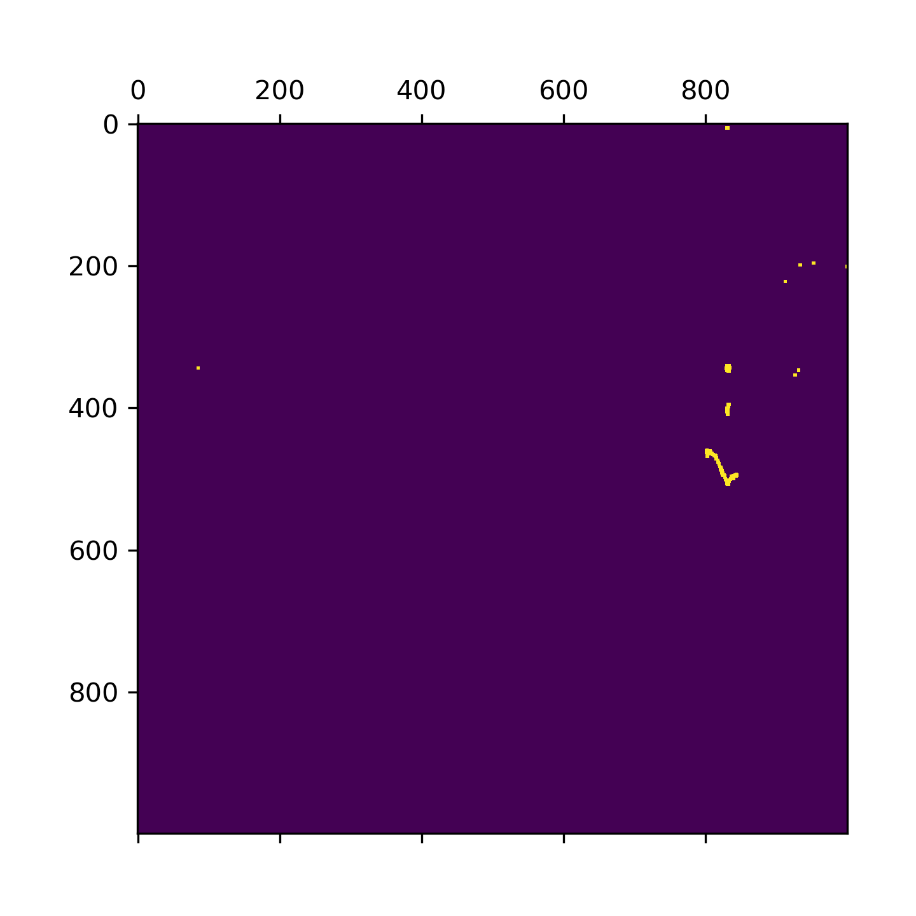
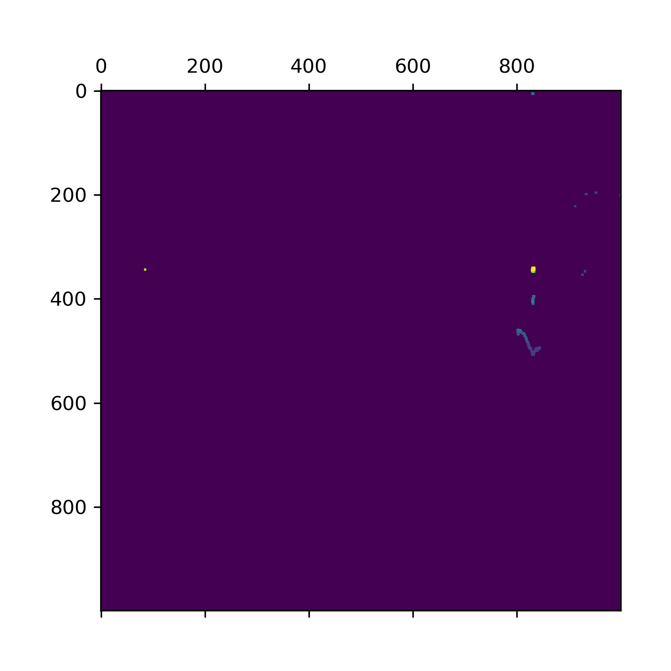
19.438120604 | 3727.0170173 | 19.438120604 | 12639.434972
20.440875769 | 3727.0170141 | 20.440875769 | 12639.434971
21.437329531 | 3727.0170095 | 21.437329531 | 12639.434975
22.43950367 | 3727.0170077 | 22.43950367 | 12639.434984
23.441596508 | 3727.0170057 | 23.441596508 | 12639.434986
24.438141346 | 3727.0170058 | 24.438141346 | 12639.434987
25.435865879 | 3727.0170034 | 25.435865879 | 12639.434991
26.438254833 | 3727.0170012 | 26.438254833 | 12639.434997
27.435072184 | 3727.0169983 | 27.435072184 | 12639.434996
28.437568426 | 3727.0169909 | 28.437568426 | 12639.435
29.433936357 | 3727.0169901 | 29.433936357 | 12639.435005
30.436491251 | 3727.0169864 | 30.436491251 | 12639.435009
31.434049368 | 3727.016984 | 31.434049368 | 12639.435013
32.438188791 | 3727.0169822 | 32.438188791 | 12639.435018
33.440481663 | 3727.0169781 | 33.440481663 | 12639.435028
34.436385393 | 3727.0169769 | 34.436385393 | 12639.435036
35.441038847 | 3727.0169791 | 35.441038847 | 12639.435035
36.437351704 | 3727.0169802 | 36.437351704 | 12639.435038
37.434586287 | 3727.0169749 | 37.434586287 | 12639.435036
38.43695569 | 3727.0169764 | 38.43695569 | 12639.435032
39.433802366 | 3727.0169723 | 39.433802366 | 12639.435031
40.436635733 | 3727.0169731 | 40.436635733 | 12639.435025
41.439019203 | 3727.0169687 | 41.439019203 | 12639.435012 | lat,lon의 위치를 나타낸 matplot |  |  | 1분 단위로 색을 다르게 했을때
42.440713167 | 3727.0169664 | 42.440713167 | 12639.435001
43.437848568 | 3727.0169616 | 43.437848568 | 12639.434996
44.439324379 | 3727.0169585 | 44.439324379 | 12639.434989
45.437642097 | 3727.0169545 | 45.437642097 | 12639.434977
46.434990883 | 3727.0169509 | 46.434990883 | 12639.43497
47.431795835 | 3727.0169474 | 47.431795835 | 12639.434961
48.434132338 | 3727.0169426 | 48.434132338 | 12639.434959
49.436178684 | 3727.0169379 | 49.436178684 | 12639.434954
50.433020353 | 3727.0169349 | 50.433020353 | 12639.434945
51.438015461 | 3727.0169367 | 51.438015461 | 12639.434948
52.434408426 | 3727.0169299 | 52.434408426 | 12639.434942
53.439350367 | 3727.0169318 | 53.439350367 | 12639.434932
54.435394764 | 3727.0169284 | 54.435394764 | 12639.434929
55.432884455 | 3727.0169269 | 55.432884455 | 12639.434924
56.435198307 | 3727.0169232 | 56.435198307 | 12639.434918
57.432189465 | 3727.016922 | 57.432189465 | 12639.434915
58.436867952 | 3727.0169193 | 58.436867952 | 12639.434905
59.438831329 | 3727.0169149 | 59.438831329 | 12639.434894
60.435847282 | 3727.0169098 | 60.435847282 | 12639.434887
61.438748121 | 3727.0169058 | 61.438748121 | 12639.434873
62.440334797 | 3727.0169032 | 62.440334797 | 12639.434864
63.437725544 | 3727.0168972 | 63.437725544 | 12639.434852
64.434696674 | 3727.0168948 | 64.434696674 | 12639.434846
65.500376225 | 3727.0168909 | 65.500376225 | 12639.434834
66.588620663 | 3727.0168821 | 66.588620663 | 12639.434826
67.674203634 | 3727.01688 | 67.674203634 | 12639.434816
68.753976345 | 3727.0168763 | 68.753976345 | 12639.434799
69.840174198 | 3727.0168691 | 69.840174198 | 12639.434794
70.91957283 | 3727.0168633 | 70.91957283 | 12639.434793
72.008132458 | 3727.0168575 | 72.008132458 | 12639.434786
73.005507708 | 3727.016849 | 73.005507708 | 12639.434784
74.008282661 | 3727.0168445 | 74.008282661 | 12639.434776
75.00453639 | 3727.0168398 | 75.00453639 | 12639.434774
76.00231266 | 3727.0168367 | 76.00231266 | 12639.434778
77.007116556 | 3727.0168359 | 77.007116556 | 12639.434775
78.008953094 | 3727.016833 | 78.008953094 | 12639.434772
79.011231661 | 3727.0168287 | 79.011231661 | 12639.434772
80.0071702 | 3727.0168244 | 80.0071702 | 12639.434774
81.009692669 | 3727.0168224 | 81.009692669 | 12639.434771
82.011255264 | 3727.0168189 | 82.011255264 | 12639.434766
83.008116484 | 3727.0168171 | 83.008116484 | 12639.434762
84.005317688 | 3727.0168141 | 84.005317688 | 12639.434762
85.002590179 | 3727.0168096 | 85.002590179 | 12639.434762
86.006213903 | 3727.0168037 | 86.006213903 | 12639.434758
87.008287907 | 3727.0168031 | 87.008287907 | 12639.434759
88.005172729 | 3727.0168033 | 88.005172729 | 12639.434758
89.003003836 | 3727.016804 | 89.003003836 | 12639.434754
90.007086039 | 3727.016801 | 90.007086039 | 12639.434754
91.004064083 | 3727.0168002 | 91.004064083 | 12639.434752
92.006460667 | 3727.0168002 | 92.006460667 | 12639.434752
93.003328562 | 3727.0167961 | 93.003328562 | 12639.434757
94.006891489 | 3727.0167977 | 94.006891489 | 12639.434755
95.003575087 | 3727.0167976 | 95.003575087 | 12639.434756
96.008688688 | 3727.0167981 | 96.008688688 | 12639.434762
97.004815102 | 3727.0167963 | 97.004815102 | 12639.434768
98.007385969 | 3727.0167966 | 98.007385969 | 12639.434771
99.009817839 | 3727.0167992 | 99.009817839 | 12639.434768
100.00639987 | 3727.0168014 | 100.00639987 | 12639.434766
101.00883269 | 3727.0168031 | 101.00883269 | 12639.434773
102.00593352 | 3727.0168017 | 102.00593352 | 12639.434784
103.00327611 | 3727.016802 | 103.00327611 | 12639.434788
104.00882864 | 3727.0168013 | 104.00882864 | 12639.43479
105.00520349 | 3727.0168022 | 105.00520349 | 12639.434794
106.00914693 | 3727.0168052 | 106.00914693 | 12639.434794
107.01166224 | 3727.0168054 | 107.01166224 | 12639.434797
108.00814033 | 3727.0168079 | 108.00814033 | 12639.434798
109.01070809 | 3727.0168077 | 109.01070809 | 12639.434788
110.00716805 | 3727.0168103 | 110.00716805 | 12639.434788
111.01040864 | 3727.0168088 | 111.01040864 | 12639.434786
112.00677562 | 3727.0168106 | 112.00677562 | 12639.434784
113.01037645 | 3727.0168136 | 113.01037645 | 12639.434778
114.01767778 | 3727.0168169 | 114.01767778 | 12639.434774
115.01477051 | 3727.0168196 | 115.01477051 | 12639.434768
116.01574087 | 3727.0168206 | 116.01574087 | 12639.434769
117.01554441 | 3727.0168229 | 117.01554441 | 12639.434769
118.015697 | 3727.0168239 | 118.015697 | 12639.434766
119.01637793 | 3727.0168255 | 119.01637793 | 12639.434761
120.01543546 | 3727.0168272 | 120.01543546 | 12639.434756
121.01628804 | 3727.0168287 | 121.01628804 | 12639.434754
122.01690292 | 3727.0168293 | 122.01690292 | 12639.434757
123.01798701 | 3727.0168276 | 123.01798701 | 12639.434757
124.01801372 | 3727.0168292 | 124.01801372 | 12639.434756
125.0152936 | 3727.0169823 | 125.0152936 | 12639.43437
126.01761055 | 3727.016984 | 126.01761055 | 12639.434366
127.01633596 | 3727.0169834 | 127.01633596 | 12639.434361
128.01575637 | 3727.0169838 | 128.01575637 | 12639.434377
129.01178312 | 3727.0169879 | 129.01178312 | 12639.434358
130.01306057 | 3727.0169815 | 130.01306057 | 12639.434367
131.01514339 | 3727.0169879 | 131.01514339 | 12639.43436
132.017838 | 3727.0169761 | 132.017838 | 12639.434436
133.01650453 | 3727.0169775 | 133.01650453 | 12639.434442
134.014642 | 3727.0169752 | 134.014642 | 12639.434428
135.01706243 | 3727.0169762 | 135.01706243 | 12639.434423
136.01714396 | 3727.0169786 | 136.01714396 | 12639.434425
137.01359391 | 3727.0169758 | 137.01359391 | 12639.43442
138.01581383 | 3727.016976 | 138.01581383 | 12639.434417
139.01499963 | 3727.0169757 | 139.01499963 | 12639.43441
140.0158 | 3727.0169754 | 140.0158 | 12639.43441
141.01611614 | 3727.0169775 | 141.01611614 | 12639.43441
142.01816058 | 3727.0169754 | 142.01816058 | 12639.434406
143.01736426 | 3727.0169759 | 143.01736426 | 12639.434406
144.01802301 | 3727.0169748 | 144.01802301 | 12639.4344
145.01773524 | 3727.0169755 | 145.01773524 | 12639.434398
146.01728964 | 3727.0169756 | 146.01728964 | 12639.4344
147.01542282 | 3727.0169732 | 147.01542282 | 12639.434397
148.01331925 | 3727.0169731 | 148.01331925 | 12639.4344
149.01561809 | 3727.0169747 | 149.01561809 | 12639.434398
150.01543379 | 3727.0169753 | 150.01543379 | 12639.434401
151.01686215 | 3727.0169735 | 151.01686215 | 12639.434403
152.01571751 | 3727.0169741 | 152.01571751 | 12639.434405
153.01497984 | 3727.0169751 | 153.01497984 | 12639.434406
154.01527786 | 3727.0169741 | 154.01527786 | 12639.434409
155.015908 | 3727.016975 | 155.015908 | 12639.434409
156.01263046 | 3727.0169754 | 156.01263046 | 12639.434412
157.01398015 | 3727.016975 | 157.01398015 | 12639.434413
158.01512241 | 3727.0169739 | 158.01512241 | 12639.434414
159.0163815 | 3727.0169743 | 159.0163815 | 12639.434418
160.01648855 | 3727.0169735 | 160.01648855 | 12639.434418
161.01481962 | 3727.0169725 | 161.01481962 | 12639.434415
162.01476884 | 3727.0169723 | 162.01476884 | 12639.434415
163.01586366 | 3727.0169742 | 163.01586366 | 12639.434413
164.01682854 | 3727.0169733 | 164.01682854 | 12639.434414
165.01659656 | 3727.0169716 | 165.01659656 | 12639.434417
166.01527572 | 3727.0169741 | 166.01527572 | 12639.434414
167.01605129 | 3727.0169733 | 167.01605129 | 12639.434418
168.01886225 | 3727.0169734 | 168.01886225 | 12639.434415
169.01907158 | 3727.0169721 | 169.01907158 | 12639.434414
170.01946521 | 3727.0169732 | 170.01946521 | 12639.434411
171.02015853 | 3727.0169744 | 171.02015853 | 12639.434412
172.01629663 | 3727.0169718 | 172.01629663 | 12639.434413
173.01683569 | 3727.0169708 | 173.01683569 | 12639.434415
174.01347399 | 3727.0169718 | 174.01347399 | 12639.434412
175.02150655 | 3727.0169706 | 175.02150655 | 12639.434416
176.01721859 | 3727.0169716 | 176.01721859 | 12639.434417
177.01721764 | 3727.0169713 | 177.01721764 | 12639.434417
178.01515079 | 3727.0169698 | 178.01515079 | 12639.434419
179.01687789 | 3727.0169684 | 179.01687789 | 12639.43442
180.01567292 | 3727.0169695 | 180.01567292 | 12639.434421
181.01525044 | 3727.0169693 | 181.01525044 | 12639.434418
182.01620674 | 3727.0169695 | 182.01620674 | 12639.434422
183.01647973 | 3727.0169699 | 183.01647973 | 12639.434419
184.01441717 | 3727.0169691 | 184.01441717 | 12639.434422
185.01681972 | 3727.0169684 | 185.01681972 | 12639.434424
186.01421976 | 3727.0169909 | 186.01421976 | 12639.434057
187.01687312 | 3727.0169894 | 187.01687312 | 12639.434057
188.01371145 | 3727.0169907 | 188.01371145 | 12639.434057
189.01422977 | 3727.0169911 | 189.01422977 | 12639.434055
190.014364 | 3727.0169909 | 190.014364 | 12639.434057
191.01511979 | 3727.0169921 | 191.01511979 | 12639.434054
192.01132894 | 3727.016992 | 192.01132894 | 12639.434054
193.01356339 | 3727.0169914 | 193.01356339 | 12639.434052
194.0133245 | 3727.0169914 | 194.0133245 | 12639.434053
195.01498461 | 3727.0169922 | 195.01498461 | 12639.434052
196.01383519 | 3727.0169912 | 196.01383519 | 12639.434052
197.01576495 | 3727.0169919 | 197.01576495 | 12639.434055
198.01518464 | 3727.0169913 | 198.01518464 | 12639.434054
199.01576471 | 3727.0169921 | 199.01576471 | 12639.434053
200.01276803 | 3727.0169931 | 200.01276803 | 12639.434052
201.0125587 | 3727.0169945 | 201.0125587 | 12639.434053
202.01134419 | 3727.0169933 | 202.01134419 | 12639.434054
203.01859975 | 3727.0169938 | 203.01859975 | 12639.434053
204.01417923 | 3727.0169947 | 204.01417923 | 12639.43405
205.01280332 | 3727.0169931 | 205.01280332 | 12639.434053
206.01159644 | 3727.0169942 | 206.01159644 | 12639.434053
207.01297641 | 3727.0169936 | 207.01297641 | 12639.434053
208.01233292 | 3727.0169952 | 208.01233292 | 12639.43405
209.013587 | 3727.0169939 | 209.013587 | 12639.43405
210.0112493 | 3727.0169938 | 210.0112493 | 12639.434052
211.01126766 | 3727.0169937 | 211.01126766 | 12639.434052
212.00946665 | 3727.0169948 | 212.00946665 | 12639.434051
213.01682305 | 3727.0169939 | 213.01682305 | 12639.434052
214.01323056 | 3727.0169934 | 214.01323056 | 12639.434053
215.01359558 | 3727.0169924 | 215.01359558 | 12639.434051
216.01251388 | 3727.0169929 | 216.01251388 | 12639.434052
217.01342773 | 3727.0169927 | 217.01342773 | 12639.434051
218.01018667 | 3727.0169943 | 218.01018667 | 12639.434049
219.00919104 | 3727.0169939 | 219.00919104 | 12639.434051
220.00728345 | 3727.0169925 | 220.00728345 | 12639.434052
221.00899553 | 3727.016991 | 221.00899553 | 12639.434051
222.01025009 | 3727.0169944 | 222.01025009 | 12639.434051
223.01022959 | 3727.0169961 | 223.01022959 | 12639.434049
224.00718451 | 3727.0169943 | 224.00718451 | 12639.434051
225.00899673 | 3727.0169945 | 225.00899673 | 12639.43405
226.00961518 | 3727.0169945 | 226.00961518 | 12639.434049
227.00625324 | 3727.0169963 | 227.00625324 | 12639.434049
228.00835562 | 3727.0169786 | 228.00835562 | 12639.434047
229.00967169 | 3727.016983 | 229.00967169 | 12639.434048
230.00730991 | 3727.0169823 | 230.00730991 | 12639.434064
231.01618791 | 3727.0169805 | 231.01618791 | 12639.434077
232.01308203 | 3727.0169827 | 232.01308203 | 12639.434074
233.01458311 | 3727.0169871 | 233.01458311 | 12639.43407
234.01756477 | 3727.0169871 | 234.01756477 | 12639.43407
235.01500797 | 3727.0169844 | 235.01500797 | 12639.434074
236.0149951 | 3727.0169854 | 236.0149951 | 12639.434073
237.01414752 | 3727.0169855 | 237.01414752 | 12639.434075
238.01012397 | 3727.0169868 | 238.01012397 | 12639.434071
239.01444316 | 3727.0169855 | 239.01444316 | 12639.434073
240.01241851 | 3727.016985 | 240.01241851 | 12639.434074
241.01337647 | 3727.0169857 | 241.01337647 | 12639.43407
242.01079607 | 3727.016988 | 242.01079607 | 12639.434072
243.01608372 | 3727.0169865 | 243.01608372 | 12639.434071
244.01286101 | 3727.0169858 | 244.01286101 | 12639.434074
245.01084185 | 3727.0169857 | 245.01084185 | 12639.434073
246.00948977 | 3727.016987 | 246.00948977 | 12639.434072
247.00808764 | 3727.0169872 | 247.00808764 | 12639.434073
248.01035309 | 3727.0169874 | 248.01035309 | 12639.434072
249.01254821 | 3727.0169864 | 249.01254821 | 12639.434073
250.01413751 | 3727.0169885 | 250.01413751 | 12639.434076
251.01163173 | 3727.0169877 | 251.01163173 | 12639.434075
252.01264572 | 3727.0169887 | 252.01264572 | 12639.434078
253.01120615 | 3727.0169884 | 253.01120615 | 12639.434073
254.01019096 | 3727.016987 | 254.01019096 | 12639.434077
255.00927019 | 3727.0169891 | 255.00927019 | 12639.434074
256.00630474 | 3727.0169871 | 256.00630474 | 12639.434079
257.00839186 | 3727.0169881 | 257.00839186 | 12639.434078
258.01058102 | 3727.0169908 | 258.01058102 | 12639.434073
259.0118773 | 3727.0169901 | 259.0118773 | 12639.434076
260.00884628 | 3727.0169887 | 260.00884628 | 12639.434074
261.01648998 | 3727.0169889 | 261.01648998 | 12639.434074
262.01306343 | 3727.0169877 | 262.01306343 | 12639.434075
263.01527786 | 3727.0169901 | 263.01527786 | 12639.434073
264.01188612 | 3727.01699 | 264.01188612 | 12639.434075
265.01574993 | 3727.0169887 | 265.01574993 | 12639.434074
266.01256323 | 3727.016989 | 266.01256323 | 12639.434077
267.020612 | 3727.0169883 | 267.020612 | 12639.434074
268.01692343 | 3727.0169892 | 268.01692343 | 12639.434073
269.01439905 | 3727.0169883 | 269.01439905 | 12639.434071
270.01793098 | 3727.0169882 | 270.01793098 | 12639.434073
271.02027273 | 3727.0169887 | 271.02027273 | 12639.434069
272.01509857 | 3727.016987 | 272.01509857 | 12639.434071
273.01250529 | 3727.0169882 | 273.01250529 | 12639.43407
274.00966787 | 3727.0169867 | 274.00966787 | 12639.43407
275.01521969 | 3727.0169874 | 275.01521969 | 12639.434071
276.01184344 | 3727.0169866 | 276.01184344 | 12639.434071
277.01645255 | 3727.0169873 | 277.01645255 | 12639.434073
278.01328897 | 3727.0169863 | 278.01328897 | 12639.43407
279.01657939 | 3727.0169889 | 279.01657939 | 12639.434068
280.01339078 | 3727.0169864 | 280.01339078 | 12639.434069
281.0153749 | 3727.0169878 | 281.0153749 | 12639.43407
282.01780081 | 3727.0169878 | 282.01780081 | 12639.434071
283.01405048 | 3727.016987 | 283.01405048 | 12639.434073
284.01576018 | 3727.016988 | 284.01576018 | 12639.434071
285.01817608 | 3727.0169894 | 285.01817608 | 12639.434069
286.02021289 | 3727.0169886 | 286.02021289 | 12639.434073
287.01492357 | 3727.0169863 | 287.01492357 | 12639.434074
288.01681828 | 3727.0169881 | 288.01681828 | 12639.434071
289.01845074 | 3727.0169891 | 289.01845074 | 12639.43407
290.01659369 | 3727.0169875 | 290.01659369 | 12639.434073
291.01788568 | 3727.0169886 | 291.01788568 | 12639.434068
292.01695752 | 3727.0169878 | 292.01695752 | 12639.434069
293.02011037 | 3727.016988 | 293.02011037 | 12639.434073
294.02116966 | 3727.0169885 | 294.02116966 | 12639.434069
295.02307606 | 3727.0169873 | 295.02307606 | 12639.43407
296.0223856 | 3727.0169891 | 296.0223856 | 12639.434069
297.02427959 | 3727.0169878 | 297.02427959 | 12639.434072
298.02420568 | 3727.0169881 | 298.02420568 | 12639.434072
299.02394557 | 3727.0169878 | 299.02394557 | 12639.434071
300.02220416 | 3727.0169883 | 300.02220416 | 12639.43407
301.02145433 | 3727.0169884 | 301.02145433 | 12639.434071
302.02260375 | 3727.016989 | 302.02260375 | 12639.434072
303.02282977 | 3727.0169878 | 303.02282977 | 12639.434072
304.02405286 | 3727.0169874 | 304.02405286 | 12639.434074
305.02422833 | 3727.0169879 | 305.02422833 | 12639.43407
306.02389264 | 3727.0169873 | 306.02389264 | 12639.43407
307.02593946 | 3727.0169865 | 307.02593946 | 12639.434071
308.02305508 | 3727.0169862 | 308.02305508 | 12639.43407
309.02197361 | 3727.0169867 | 309.02197361 | 12639.434068
310.02228689 | 3727.0169882 | 310.02228689 | 12639.434072
311.02430415 | 3727.0169864 | 311.02430415 | 12639.434073
312.01952672 | 3727.016988 | 312.01952672 | 12639.434074
313.02420735 | 3727.0169875 | 313.02420735 | 12639.434069
314.02189374 | 3727.0169884 | 314.02189374 | 12639.434072
315.02493978 | 3727.016987 | 315.02493978 | 12639.434067
316.02558875 | 3727.0169868 | 316.02558875 | 12639.434071
317.02284741 | 3727.0169865 | 317.02284741 | 12639.434071
318.02251387 | 3727.0169879 | 318.02251387 | 12639.434073
319.02278304 | 3727.0169875 | 319.02278304 | 12639.434072
320.0240171 | 3727.0169878 | 320.0240171 | 12639.434071
321.02553916 | 3727.0169866 | 321.02553916 | 12639.434069
322.02598882 | 3727.0169856 | 322.02598882 | 12639.434073
323.02428913 | 3727.016986 | 323.02428913 | 12639.434073
324.02433014 | 3727.0169843 | 324.02433014 | 12639.434071
325.02429581 | 3727.0169854 | 325.02429581 | 12639.434073
326.02295446 | 3727.0169854 | 326.02295446 | 12639.434073
327.02712679 | 3727.0169863 | 327.02712679 | 12639.434072
328.02706742 | 3727.0169856 | 328.02706742 | 12639.434072
329.03071594 | 3727.0169872 | 329.03071594 | 12639.434074
330.03006434 | 3727.016987 | 330.03006434 | 12639.434072
331.0314672 | 3727.0169851 | 331.0314672 | 12639.434074
332.02913356 | 3727.0169858 | 332.02913356 | 12639.434075
333.03036022 | 3727.0169868 | 333.03036022 | 12639.434072
334.0279851 | 3727.016986 | 334.0279851 | 12639.434075
335.0291307 | 3727.0169874 | 335.0291307 | 12639.434074
336.02642679 | 3727.0169888 | 336.02642679 | 12639.434071
337.02731371 | 3727.0169881 | 337.02731371 | 12639.434073
338.02761984 | 3727.016987 | 338.02761984 | 12639.434075
339.02897406 | 3727.0169873 | 339.02897406 | 12639.434075
340.02914739 | 3727.0169877 | 340.02914739 | 12639.434071
341.02830505 | 3727.0169896 | 341.02830505 | 12639.434074
342.02879381 | 3727.0169861 | 342.02879381 | 12639.43407
343.02866125 | 3727.0169864 | 343.02866125 | 12639.434072
344.02572608 | 3727.0169877 | 344.02572608 | 12639.434072
345.02585697 | 3727.0169845 | 345.02585697 | 12639.43407
346.02586937 | 3727.0169859 | 346.02586937 | 12639.434069
347.02932858 | 3727.0169835 | 347.02932858 | 12639.434077
348.02881098 | 3727.0169834 | 348.02881098 | 12639.434074
349.02870011 | 3727.0169849 | 349.02870011 | 12639.434074
350.0278635 | 3727.016986 | 350.0278635 | 12639.434071
351.02874112 | 3727.0169832 | 351.02874112 | 12639.43407
352.02540064 | 3727.0169842 | 352.02540064 | 12639.434071
353.02909851 | 3727.016985 | 353.02909851 | 12639.434071
354.0272727 | 3727.0169833 | 354.0272727 | 12639.434072
355.02929044 | 3727.0169836 | 355.02929044 | 12639.434071
356.02960682 | 3727.0169847 | 356.02960682 | 12639.434069
357.02967906 | 3727.0169852 | 357.02967906 | 12639.434069
358.03230357 | 3727.0169851 | 358.03230357 | 12639.434069
359.02905393 | 3727.0169835 | 359.02905393 | 12639.434073
360.0301125 | 3727.0169859 | 360.0301125 | 12639.43407
361.03188848 | 3727.0169867 | 361.03188848 | 12639.434066
362.03068829 | 3727.0169855 | 362.03068829 | 12639.43407
363.02798867 | 3727.0169852 | 363.02798867 | 12639.434069
364.02637196 | 3727.0169859 | 364.02637196 | 12639.43407
365.02943587 | 3727.0169858 | 365.02943587 | 12639.434069
366.03087449 | 3727.0169849 | 366.03087449 | 12639.434069
367.0288682 | 3727.0169854 | 367.0288682 | 12639.43407
368.03005695 | 3727.0169845 | 368.03005695 | 12639.434073
369.03117442 | 3727.016985 | 369.03117442 | 12639.434072
370.02094269 | 3727.0169844 | 370.02094269 | 12639.43407
371.03289008 | 3727.0169835 | 371.03289008 | 12639.434069
372.02131605 | 3727.0169862 | 372.02131605 | 12639.434068
373.01823997 | 3727.0169844 | 373.01823997 | 12639.43407
374.02169251 | 3727.0169851 | 374.02169251 | 12639.43407
375.03390026 | 3727.0169861 | 375.03390026 | 12639.434071
376.02247548 | 3727.0169863 | 376.02247548 | 12639.43407
377.03491616 | 3727.0169868 | 377.03491616 | 12639.43407
378.02292943 | 3727.0169859 | 378.02292943 | 12639.434071
379.02532578 | 3727.016985 | 379.02532578 | 12639.434071
380.01940989 | 3727.0169827 | 380.01940989 | 12639.434071
381.03132463 | 3727.016983 | 381.03132463 | 12639.43407
382.02054858 | 3727.0169851 | 382.02054858 | 12639.434071
383.02182889 | 3727.0169843 | 383.02182889 | 12639.434071
384.02555537 | 3727.0169853 | 384.02555537 | 12639.434071
385.02223229 | 3727.0169852 | 385.02223229 | 12639.434074
386.0246737 | 3727.0169846 | 386.0246737 | 12639.434071
387.02196717 | 3727.0169861 | 387.02196717 | 12639.43407
388.03513575 | 3727.0169845 | 388.03513575 | 12639.434071
389.02236986 | 3727.0169849 | 389.02236986 | 12639.434069
390.0349946 | 3727.0169849 | 390.0349946 | 12639.43407
391.02297616 | 3727.016984 | 391.02297616 | 12639.43407
392.02051425 | 3727.0169863 | 392.02051425 | 12639.434072
393.0192883 | 3727.0169857 | 393.0192883 | 12639.434066
394.03606725 | 3727.0169848 | 394.03606725 | 12639.434069
395.0234673 | 3727.016984 | 395.0234673 | 12639.434067
396.0206964 | 3727.0169852 | 396.0206964 | 12639.43407
397.01937699 | 3727.0169829 | 397.01937699 | 12639.434066
398.02021837 | 3727.016986 | 398.02021837 | 12639.434067
399.03256965 | 3727.0169863 | 399.03256965 | 12639.434065
400.02270293 | 3727.0169843 | 400.02270293 | 12639.434066
401.02060747 | 3727.0169844 | 401.02060747 | 12639.434068
402.02143312 | 3727.016985 | 402.02143312 | 12639.434069
403.02427649 | 3727.0169846 | 403.02427649 | 12639.43407
404.02118063 | 3727.0169855 | 404.02118063 | 12639.434066
405.01979423 | 3727.0169854 | 405.01979423 | 12639.434064
406.03667951 | 3727.0169843 | 406.03667951 | 12639.434064
407.03345633 | 3727.0169854 | 407.03345633 | 12639.434067
408.02077007 | 3727.0169853 | 408.02077007 | 12639.434066
409.01520658 | 3727.0169847 | 409.01520658 | 12639.434064
410.02142143 | 3727.0169837 | 410.02142143 | 12639.434065
411.03442883 | 3727.0169859 | 411.03442883 | 12639.434063
412.02203631 | 3727.0169856 | 412.02203631 | 12639.43407
413.03096128 | 3727.0169853 | 413.03096128 | 12639.434069
414.0230248 | 3727.0169838 | 414.0230248 | 12639.434066
415.03538203 | 3727.016984 | 415.03538203 | 12639.434065
416.02299714 | 3727.016984 | 416.02299714 | 12639.434067
417.01599026 | 3727.0169865 | 417.01599026 | 12639.434067
418.02238297 | 3727.0169863 | 418.02238297 | 12639.434065
419.01945329 | 3727.016986 | 419.01945329 | 12639.434069
420.02274799 | 3727.0169846 | 420.02274799 | 12639.434067
421.02484798 | 3727.0169869 | 421.02484798 | 12639.43407
422.02042007 | 3727.0169859 | 422.02042007 | 12639.434067
423.02303171 | 3727.0169859 | 423.02303171 | 12639.434065
424.03634262 | 3727.0169868 | 424.03634262 | 12639.434067
425.02390647 | 3727.0169865 | 425.02390647 | 12639.434066
426.01908112 | 3727.0169853 | 426.01908112 | 12639.434064
427.02094722 | 3727.0169857 | 427.02094722 | 12639.434065
428.03440571 | 3727.0169845 | 428.03440571 | 12639.434064
429.02179909 | 3727.0169859 | 429.02179909 | 12639.434064
430.02443409 | 3727.0169855 | 430.02443409 | 12639.434062
431.02035999 | 3727.0169848 | 431.02035999 | 12639.434065
432.02355409 | 3727.016985 | 432.02355409 | 12639.434063
433.02674222 | 3727.0169859 | 433.02674222 | 12639.434063
434.0296402 | 3727.0169859 | 434.0296402 | 12639.434063
435.02319479 | 3727.0169862 | 435.02319479 | 12639.434063
436.0353055 | 3727.0169853 | 436.0353055 | 12639.434061
437.03658319 | 3727.0169843 | 437.03658319 | 12639.43406
438.03675342 | 3727.0169854 | 438.03675342 | 12639.434058
439.03794837 | 3727.0169848 | 439.03794837 | 12639.434059
440.03717256 | 3727.016987 | 440.03717256 | 12639.434059
441.03728318 | 3727.0169862 | 441.03728318 | 12639.434062
442.03823948 | 3727.0169844 | 442.03823948 | 12639.434059
443.03675961 | 3727.016985 | 443.03675961 | 12639.434058
444.03474808 | 3727.0169848 | 444.03474808 | 12639.43406
445.03724384 | 3727.0169839 | 445.03724384 | 12639.434058
446.03014255 | 3727.0169855 | 446.03014255 | 12639.434057
447.02387595 | 3727.0169842 | 447.02387595 | 12639.434056
448.02677059 | 3727.0169841 | 448.02677059 | 12639.434059
449.03184152 | 3727.0169825 | 449.03184152 | 12639.434055
450.02489948 | 3727.0169855 | 450.02489948 | 12639.434056
451.03732848 | 3727.0169839 | 451.03732848 | 12639.434056
452.03875518 | 3727.0169842 | 452.03875518 | 12639.434058
453.03499413 | 3727.0169842 | 453.03499413 | 12639.434058
454.03578329 | 3727.0169846 | 454.03578329 | 12639.434055
455.03599381 | 3727.0169842 | 455.03599381 | 12639.434054
456.036587 | 3727.0169833 | 456.036587 | 12639.434054
457.03843093 | 3727.0169846 | 457.03843093 | 12639.434054
458.03515601 | 3727.0169839 | 458.03515601 | 12639.434055
459.0359087 | 3727.016983 | 459.0359087 | 12639.43405
460.03609371 | 3727.0169839 | 460.03609371 | 12639.434051
461.03526163 | 3727.0169823 | 461.03526163 | 12639.434048
462.03133726 | 3727.0169834 | 462.03133726 | 12639.434049
463.03392673 | 3727.0169811 | 463.03392673 | 12639.434049
464.03572178 | 3727.0169835 | 464.03572178 | 12639.434052
465.03691149 | 3727.0169826 | 465.03691149 | 12639.43405
466.03869963 | 3727.016985 | 466.03869963 | 12639.434051
467.03690624 | 3727.0169832 | 467.03690624 | 12639.434049
468.03593516 | 3727.0169822 | 468.03593516 | 12639.434047
469.03590083 | 3727.016984 | 469.03590083 | 12639.434052
470.02852678 | 3727.0169839 | 470.02852678 | 12639.434053
471.02146435 | 3727.0169838 | 471.02146435 | 12639.434053
472.02639818 | 3727.0169838 | 472.02639818 | 12639.434053
473.03554177 | 3727.0169832 | 473.03554177 | 12639.43405
474.03589749 | 3727.0169812 | 474.03589749 | 12639.434049
475.03673053 | 3727.0169838 | 475.03673053 | 12639.43405
476.02899075 | 3727.016982 | 476.02899075 | 12639.434047
477.02295136 | 3727.0169826 | 477.02295136 | 12639.434052
478.02574182 | 3727.0169729 | 478.02574182 | 12639.434039
479.03178167 | 3727.0169767 | 479.03178167 | 12639.434043
480.02876234 | 3727.0169728 | 480.02876234 | 12639.434051
481.02210188 | 3727.0169741 | 481.02210188 | 12639.434055
482.02541518 | 3727.0169649 | 482.02541518 | 12639.434053
483.03152442 | 3727.0169669 | 483.03152442 | 12639.434055
484.02490449 | 3727.016967 | 484.02490449 | 12639.434059
485.03752136 | 3727.0169662 | 485.03752136 | 12639.43406
486.02783394 | 3727.0169695 | 486.02783394 | 12639.434059
487.02177358 | 3727.0169735 | 487.02177358 | 12639.434072
488.02410316 | 3727.0169683 | 488.02410316 | 12639.434065
489.02856517 | 3727.0169703 | 489.02856517 | 12639.434057
490.01755786 | 3727.016972 | 490.01755786 | 12639.434062
491.02518249 | 3727.0169763 | 491.02518249 | 12639.434056
492.03609109 | 3727.0169771 | 492.03609109 | 12639.434053
493.03685975 | 3727.0169784 | 493.03685975 | 12639.434056
494.02905965 | 3727.0169786 | 494.02905965 | 12639.434051
495.02188373 | 3727.0169758 | 495.02188373 | 12639.434052
496.02516055 | 3727.0169789 | 496.02516055 | 12639.434051
497.02867794 | 3727.0169809 | 497.02867794 | 12639.434055
498.02157569 | 3727.0169804 | 498.02157569 | 12639.434052
499.02784538 | 3727.0169773 | 499.02784538 | 12639.434052
500.02133417 | 3727.0169798 | 500.02133417 | 12639.434052
501.02418518 | 3727.0169817 | 501.02418518 | 12639.434051
502.02676868 | 3727.0169824 | 502.02676868 | 12639.434052
503.02716994 | 3727.0169823 | 503.02716994 | 12639.434053
504.03131294 | 3727.0169819 | 504.03131294 | 12639.43405
505.02453947 | 3727.0169827 | 505.02453947 | 12639.434048
506.02886295 | 3727.01698 | 506.02886295 | 12639.434054
507.02223849 | 3727.0169816 | 507.02223849 | 12639.434053
508.03307128 | 3727.0169853 | 508.03307128 | 12639.434042
509.03448057 | 3727.0169831 | 509.03448057 | 12639.434044
510.03591299 | 3727.0169842 | 510.03591299 | 12639.434051
511.03504515 | 3727.0169817 | 511.03504515 | 12639.434049
512.03553414 | 3727.0169838 | 512.03553414 | 12639.434049
513.03574586 | 3727.0169832 | 513.03574586 | 12639.434048
514.03790283 | 3727.0169831 | 514.03790283 | 12639.434047
515.034024 | 3727.0169824 | 515.034024 | 12639.43405
516.03419375 | 3727.0169833 | 516.03419375 | 12639.434046
517.03193021 | 3727.0169819 | 517.03193021 | 12639.434048
518.0254283 | 3727.0169831 | 518.0254283 | 12639.434048
519.03503346 | 3727.0169832 | 519.03503346 | 12639.434047
520.03584933 | 3727.0169821 | 520.03584933 | 12639.434049
521.03604102 | 3727.0169843 | 521.03604102 | 12639.434051
522.03809357 | 3727.0169831 | 522.03809357 | 12639.434051
523.03698039 | 3727.0169826 | 523.03698039 | 12639.434048
524.03629756 | 3727.0169835 | 524.03629756 | 12639.434051
525.03553128 | 3727.0169835 | 525.03553128 | 12639.434049
526.03388 | 3727.016983 | 526.03388 | 12639.434047
527.03507066 | 3727.0169821 | 527.03507066 | 12639.434048
528.03718019 | 3727.0169823 | 528.03718019 | 12639.434049
529.03595781 | 3727.0169817 | 529.03595781 | 12639.434051
530.03626752 | 3727.0169832 | 530.03626752 | 12639.434047
531.03540683 | 3727.0169844 | 531.03540683 | 12639.434047
532.03574753 | 3727.016983 | 532.03574753 | 12639.43405
533.04070163 | 3727.0169863 | 533.04070163 | 12639.434049
534.04015136 | 3727.0169835 | 534.04015136 | 12639.434045
535.03232908 | 3727.0169825 | 535.03232908 | 12639.43405
536.04021239 | 3727.0169863 | 536.04021239 | 12639.434049
537.04007101 | 3727.016985 | 537.04007101 | 12639.434048
538.04410172 | 3727.0169858 | 538.04410172 | 12639.434046
539.03576994 | 3727.0169859 | 539.03576994 | 12639.434051
540.0430913 | 3727.0169845 | 540.0430913 | 12639.434045
541.04318714 | 3727.0169863 | 541.04318714 | 12639.43405
542.04434609 | 3727.0169837 | 542.04434609 | 12639.434052
543.03628516 | 3727.0169862 | 543.03628516 | 12639.434048
544.04200268 | 3727.0169837 | 544.04200268 | 12639.434052
545.04088855 | 3727.016984 | 545.04088855 | 12639.434056
546.04664493 | 3727.0169842 | 546.04664493 | 12639.434046
547.03803301 | 3727.0169834 | 547.03803301 | 12639.434051
548.04257941 | 3727.0169824 | 548.04257941 | 12639.434052
549.04191899 | 3727.0169821 | 549.04191899 | 12639.434051
550.04428196 | 3727.0169805 | 550.04428196 | 12639.434048
551.04130769 | 3727.0169815 | 551.04130769 | 12639.434051
552.04183221 | 3727.0169829 | 552.04183221 | 12639.43405
553.04195309 | 3727.0169882 | 553.04195309 | 12639.434049
554.0443089 | 3727.0169906 | 554.0443089 | 12639.434036
555.04557085 | 3727.0169864 | 555.04557085 | 12639.434035
556.04626989 | 3727.0169884 | 556.04626989 | 12639.434037
557.04481196 | 3727.0169868 | 557.04481196 | 12639.434037
558.0439043 | 3727.016986 | 558.0439043 | 12639.434037
559.04358411 | 3727.0169868 | 559.04358411 | 12639.434036
560.04131436 | 3727.0169852 | 560.04131436 | 12639.434039
561.03864646 | 3727.0169854 | 561.03864646 | 12639.434037
562.03882837 | 3727.0169834 | 562.03882837 | 12639.434041
563.04111075 | 3727.0169844 | 563.04111075 | 12639.434036
564.04704189 | 3727.0169846 | 564.04704189 | 12639.434036
565.0398438 | 3727.0169841 | 565.0398438 | 12639.43404
566.04266357 | 3727.0169848 | 566.04266357 | 12639.434039
567.0418644 | 3727.0169842 | 567.0418644 | 12639.434039
568.04454517 | 3727.0169866 | 568.04454517 | 12639.434042
569.04473019 | 3727.016986 | 569.04473019 | 12639.434039
570.03627348 | 3727.016984 | 570.03627348 | 12639.434039
571.04084539 | 3727.0169854 | 571.04084539 | 12639.434039
572.0423727 | 3727.0169854 | 572.0423727 | 12639.434039
573.0452745 | 3727.0169858 | 573.0452745 | 12639.434037
574.04583979 | 3727.0169856 | 574.04583979 | 12639.434042
575.0442822 | 3727.0169868 | 575.0442822 | 12639.434039
576.04503393 | 3727.016986 | 576.04503393 | 12639.434038
577.0466547 | 3727.0169852 | 577.0466547 | 12639.434039
578.0518415 | 3727.0169866 | 578.0518415 | 12639.434036
579.04007506 | 3727.016986 | 579.04007506 | 12639.434039
580.04080462 | 3727.0169857 | 580.04080462 | 12639.434039
581.04334044 | 3727.0169855 | 581.04334044 | 12639.43404
582.04216671 | 3727.0169873 | 582.04216671 | 12639.434039
583.04328561 | 3727.0169862 | 583.04328561 | 12639.434039
584.04377913 | 3727.0169849 | 584.04377913 | 12639.434037
585.04303741 | 3727.0169874 | 585.04303741 | 12639.434037
586.04322815 | 3727.0169877 | 586.04322815 | 12639.434038
587.04139256 | 3727.0169868 | 587.04139256 | 12639.434041
588.03976965 | 3727.0169882 | 588.03976965 | 12639.434036
589.0424571 | 3727.0169878 | 589.0424571 | 12639.434037
590.04215074 | 3727.0169879 | 590.04215074 | 12639.434037
591.04209757 | 3727.0169865 | 591.04209757 | 12639.434038
592.04395437 | 3727.0169869 | 592.04395437 | 12639.434037
593.0438087 | 3727.0169864 | 593.0438087 | 12639.434036
594.04342175 | 3727.0169858 | 594.04342175 | 12639.434036
595.04462147 | 3727.0169878 | 595.04462147 | 12639.434037
596.04171491 | 3727.0169873 | 596.04171491 | 12639.434038
597.0408082 | 3727.0169861 | 597.0408082 | 12639.434037
598.04248905 | 3727.0169887 | 598.04248905 | 12639.434037
599.04559898 | 3727.0169881 | 599.04559898 | 12639.434038

